Elasticities BAU carbon price
Fuel and sector details

Coal for cement and NGPS
Aldy and Pizer note that the chemicals industry includes petroleum refining.
Assume this degree of substitutability only applies to petroeum refining, and not to oil extraction.
Oil extraction is not covered under these manufacturing results (or under manufacturing in general).
Oil and gas extraction are considered to come under "mining," or extractive industries.
But the coal use in California is entirely within refining and not in extraction (according to California Pathways data).

Cement | -0.42
NGPS | -0.35 | (could consider using this number for natural gas effect too, but instead defer to California-specific Auffhammer value)

Aldy and Pizer comment on their's being short run elasticities as follows:

"Like much of the literature on estimating energy price elasticities,
we estimate output and competitiveness effects in an empirical framework that focuses on short-run responses to a change in energy prices.
In practice, a firm may respond to a carbon price – expecting it to be permanent – differently than to an idiosyncratic energy price shock.
We note, however, that the volatility in allowance market prices, such as in the EU Emission Trading Scheme for carbon dioxide and other cap-and-trade programs (Aldy and Viscusi 2014),
may undermine firms’ abilities to predict and plan for carbon prices. In this case, a short-run response through our empirical approach
may provide a plausible simulation of firm behavior under climate change regulation characterized by volatile carbon prices."
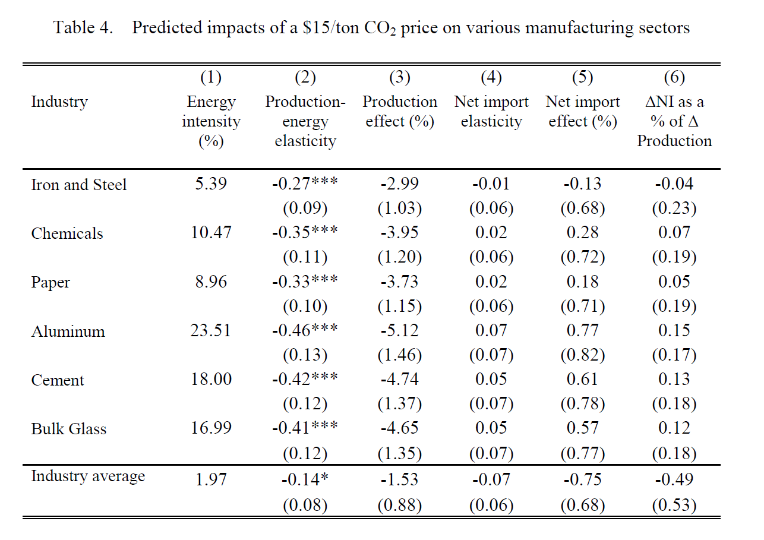

Auffhamer and Rubin approximated as central value |  |  | -0.2

"We estimate that the elasticity of demand for residential natural gas is between −0.23 and −0.17."

Freight - truck elasticity from source cited |  |  | -0.15

Aldy and Pizer on theirs as short run

Global Efficiency Intel data
Main source
https://buyclean.org/media/2019/01/CA-Cement-benchmarking-report-Final-1.pdf
Ali Hasanbeigi & Cecilia Springer

"California’s cement industry used around 34.28 petajoules (PJ) of heat from fuel combustion
and 1,340 gigawatt hours (GWh) of electricity in 2015. Compared with the year 2000, this was
a 25% decrease in fuel consumption and a 20% drop in electricity consumption (Figure 8) (van
Oss 2018a)."

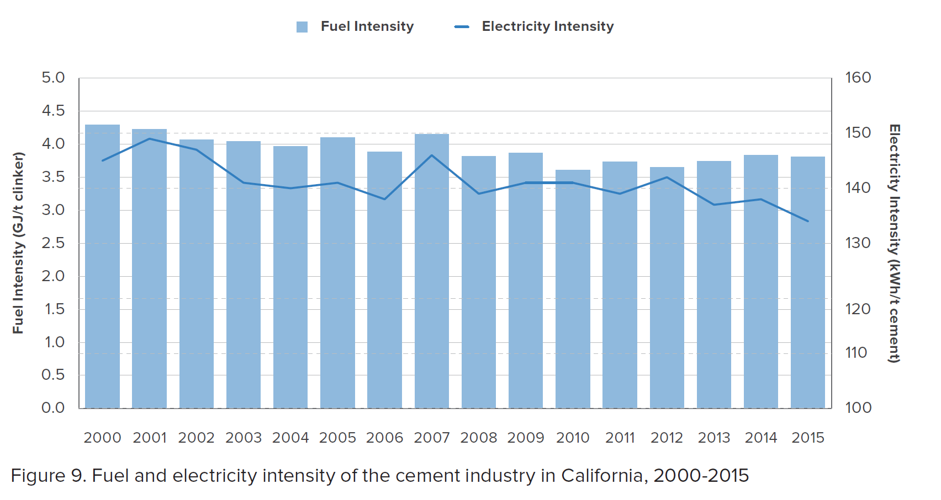

 | The fuel-related CO2 emissions intensity dropped by
 | 17% mainly because of fuel e ciency improvement resulted from upgrades to more ffi cient
 | preheater-precalciner kilns in several cement plants during this period. In addition, increased
 | use of natural gas and waste fuels in the cement industry during this period helped to reduce
 | CO2 emissions intensity. The electricity-related CO2 emissions intensity dropped by 10% during
 | 2000-2015 and is mainly due to electricity e ciency improvements in cement plants and lower
 | carbon intensity of the electricity grid in California.

Cement calcs
 | 2015 | 2016 | 2017 | 2018 | 2019 | 2020 | 2021 | 2022 | 2023 | 2024 | 2025 | 2026 | 2027 | 2028 | 2029 | 2030 | 2031 | 2032 | 2033 | 2034 | 2035 | 2036 | 2037 | 2038 | 2039 | 2040 | 2041 | 2042 | 2043 | 2044 | 2045 | 2046 | 2047 | 2048 | 2049 | 2050
 | Btu
Coal | 2.9612206366E+13 | 2.927660136E+13 | 2.8940996355E+13 | 2.8605391349E+13 | 2.8269786344E+13 | 2.7934181338E+13 | 2.7598576333E+13 | 2.7262971327E+13 | 2.6927366322E+13 | 2.6591761316E+13 | 2.6256156311E+13 | 2.5920551306E+13 | 2.55849463E+13 | 2.5249341295E+13 | 2.4913736289E+13 | 2.4578131284E+13 | 2.4299579129E+13 | 2.4021026975E+13 | 2.374247482E+13 | 2.3463922665E+13 | 2.3185370511E+13 | 2.2906818356E+13 | 2.2628266202E+13 | 2.2349714047E+13 | 2.2071161893E+13 | 2.1792609738E+13 | 2.1514057584E+13 | 2.1235505429E+13 | 2.0956953275E+13 | 2.067840112E+13 | 2.0399848965E+13 | 2.0399848965E+13 | 2.0399848965E+13 | 2.0399848965E+13 | 2.0399848965E+13 | 2.0399848965E+13
Natural Gas | 2.8789645078E+12 | 2.8463362434E+12 | 2.8137079789E+12 | 2.7810797145E+12 | 2.7484514501E+12 | 2.7158231857E+12 | 2.6831949213E+12 | 2.6505666568E+12 | 2.6179383924E+12 | 2.585310128E+12 | 2.5526818636E+12 | 2.5200535991E+12 | 2.4874253347E+12 | 2.4547970703E+12 | 2.4221688059E+12 | 2.3895405415E+12 | 2.362459082E+12 | 2.3353776225E+12 | 2.3082961631E+12 | 2.2812147036E+12 | 2.2541332441E+12 | 2.2270517846E+12 | 2.1999703252E+12 | 2.1728888657E+12 | 2.1458074062E+12 | 2.1187259468E+12 | 2.0916444873E+12 | 2.0645630278E+12 | 2.0374815684E+12 | 2.0104001089E+12 | 1.9833186494E+12 | 1.9833186494E+12 | 1.9833186494E+12 | 1.9833186494E+12 | 1.9833186494E+12 | 1.9833186494E+12
Electricity | 4572269784200 | 4.5417879856E+12 | 4.5115093991E+12 | 4.481420477E+12 | 4.4515085752E+12 | 4.4217618922E+12 | 4.3921694136E+12 | 4.3627208589E+12 | 4.3334066333E+12 | 4.3042177815E+12 | 4.2751459452E+12 | 4.2461833235E+12 | 4.2173226352E+12 | 4.188557085E+12 | 4.1598803301E+12 | 4115042805780 | 4.0876091871E+12 | 4.0601755684E+12 | 4.0327419497E+12 | 4.005308331E+12 | 3.9778747123E+12 | 3.9504410935E+12 | 3.9230074748E+12 | 3.8955738561E+12 | 3.8681402374E+12 | 3.8407066187E+12 | 3.813273E+12 | 3.7858393813E+12 | 3.7584057626E+12 | 3.7309721439E+12 | 3703538525202 | 3703538525202 | 3703538525202 | 3703538525202 | 3703538525202 | 3703538525202

Coal | 31.242531646 | PJ
Natural Gas | 3.0374683544 | PJ
Electricity | 1340 | GWh

Method used to translate Global Eff Intel data into EPS categories.
Step (1) Combine Coal and Petcoke. See spreadsheet "coke to coal comparison" for work demonstrating the similarity in the GHG emission profile.
Step (2) Equally distribute solid waste and tires combustion to coal and natural gas, weighted according to their proportion in the energy mix for fuel use.
Step (3) A third step involves forecasting the most recent, 2015 data, forward.

This implies
Step (1)
 |  | overall energy mix | fraction of combustion fuel mix excluding burning of tires/solid waste
 | Coal + Coke | 72% | 0.91139240506
 | Natural gas | 7 | 0.088607594937

Step (2) |  | Estimated 2015 use per EPS categories

 |  | 34.28 | PJ of fuel combustion for heat
 | Coal | 31.242531646 | PJ
 | Natural Gas | 3.0374683544 | PJ

Step (3) Looking forward

New data show some improvement in energy intensity over time, per Fig 9 shown below.
"E3 CA Pathways cement focus" worksheet shows the E3 trend over time for energy use (roughly constant, some reductions in electricity use).
Energy intensity and energy use are different of course, with the later dependent on amount of production.
Nonetheless, it seems unlikely that the amount of cement used would increase.
We choose to apply the historical improvements to 2015 energy use, thereby implicitly assuming constant production going forward.

per data shown in more detail at the "Global Intel - new cement data" sheet, use the following intensity improvements over a 15 year timeframe
fuel combustion | 17%
electricity use | 10%

